istruzioni
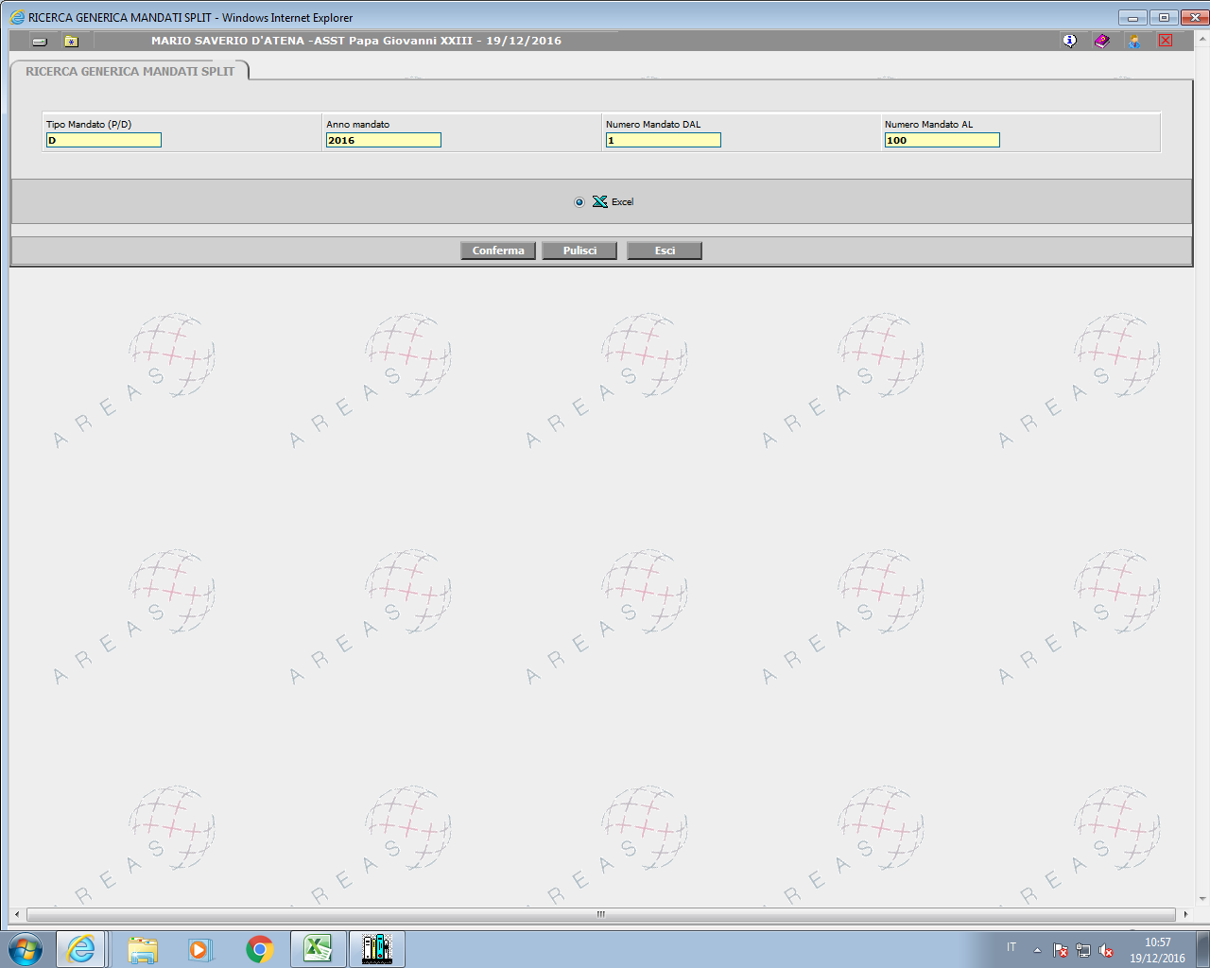
ESTRAZIONE DA OLIAMM WEB

UFFICIO RAGIONERIA

RICERCA GENERICA MANDATI SPLIT

INSERIRE "D" MANDATI DEFINITIVI PER IL PERIODO DI RIFERIMENTO - ESEMPIO MANDATI EMESSI DAL 01 GENNAIO AL 31 DICEMBRE 2016 - DAL N. 1 AL N. 18516 | (dati da pubblicare trimestralmente)

TOGLIERE I MANDATI NON RISCONTRATI ENTRO IL MESE DI SETTEMBRE (RISCONTRI DEL MESE DI OTTOBRE) - SE I DATI SONO ANNUALI DA GEN A DIC IL PROBLEMA NON SUSSISTE

SELEZIONARE LE FATTURE TOGLIENDO "FP" E "40" - SECONDO LE INDICAZIONE DELLA DR.SSA COCCOLI

CREARE TABELLA PIVOT E PUBBLICARE SUL SITO "AMMINISTRAZIONE TRASPARENTE"

